微生信示例168

市 | 值 | 微生信，您身边的数据分析，可视化专家
石家庄市 | 5222 | https://www.bioinformatics.com.cn/plot_basic_china_hebei_heatmap_168
唐山市 | 330
秦皇岛市 | 25 | 输出示例图
邯郸市 | 1336
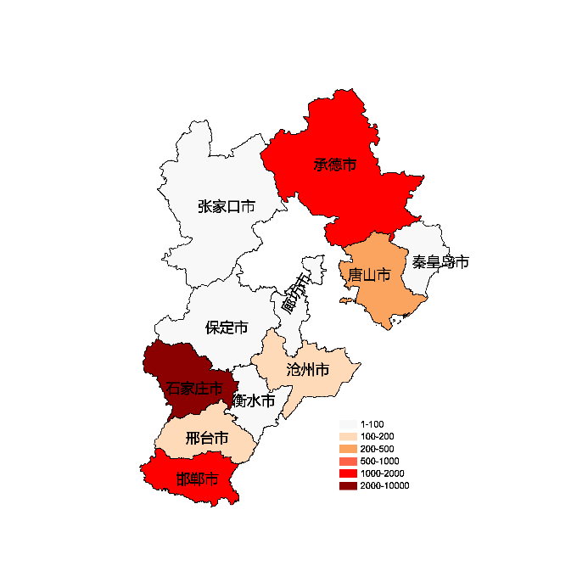
邢台市 | 110
保定市 | 93
张家口市 | 16
承德市 | 1336
沧州市 | 110
廊坊市 | 93
衡水市 | 16

 |  | 注：1，需要带首行；2，仅改数字，各市名字不要改；3，仅供交流学习

 |  | 使用问题，或数据分析合作意向
 |  | 请微信扫码联系我们

